★注意事項
 | 確認

 | 本ファイルは適格請求書用の請求書式となっております。
 | ご注意ください。

請求書の提出

請求書の締め日は月末締（翌月5日まで必着）でお願いいたします。
（期日未着の場合は翌月扱いとさせて頂きます。）
専用の適格請求書を発行される場合は、別紙一式として御社の請求書を明細として添付してください。

支払方法
記入に関する注意事項

支払日は月末締の翌々10日です。 |  |  |  | ・記入に際しては、間違いのないよう記入して下さい。
支払金額20万円未満：全額振り込み |  |  |  | ・金額訂正のある請求書は受け付けません。
20万円以上：全額手形（でんさい可）支払いサイト120日 |  |  |  | ・請求書に明細が収まらない場合は、請求明細書をご利用下さい。
※工事労務費（外注費）のみは全額振込 |  |  |  | ・振込指定銀行欄はよくお確かめの上、正確に記入して下さい。
 |  |  |  | ・銀行名及び口座名義にはフリガナを記入して下さい。

本請求書エクセルデータ利用の注意事項

軽減税率対象行には ’＊’を入力。
自社の登録番号を入力。
上段：消費税10％対象行の金額の合計
下段：軽減税率対象行の金額の合計
請求金額、消費税額、合計請求金額それぞれ 消費税10％対象行と軽減税率対象行の内訳及び
合計金額が表示されます。
 |  |  | (a) 入力したデータは2部印刷し、１部は保管することをお勧めします。
 |  |  | (b) 【請求書】で、明細行が足りない場合は、【明細書】をご利用ください。
 |  |  | (c) 【明細書】で、明細行が足りない場合は、頁単位でコピーしてご利用ください。
 |  |  | (d) 計算式は、必要に応じ修正して結構です。
軽減税率対象行には ’＊’を入力。
上段：消費税10％対象行の金額の合計
下段：軽減税率対象行の金額の合計

※注意事項
① 本データ以外を（明細書）とする場合で、(請求金額)に加算する
必要のある方はご注意ください。
② 【請求書・明細書】は、明細行下の合計・小計は頁内での合計となっています。


 | ※ その他ご不明な点がございましたら下記までお問い合わせ下さい。
 |  | 〒481-0045
 |  | 愛知県北名古屋市中之郷栗島８７番地
 |  | 橋梁技建株式会社

 |  | 経営管理部
 |  | TEL 0568-25-5888 FAX 0568-25-5885

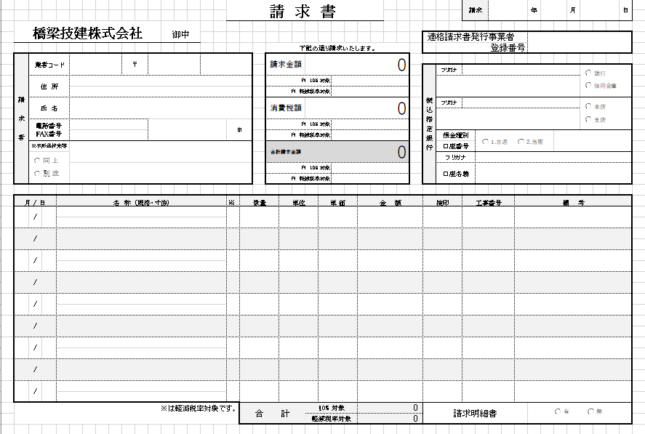
軽減税率対象行には’＊’を入力。
自社の登録番号を入力。
上段：消費税10％対象行の金額の合計
下段：軽減税率対象行の金額の合計
請求金額、消費税額、合計請求金額それぞれ 消費税10％対象行と軽減税率対象行内訳及び
合計金額が表示されます。

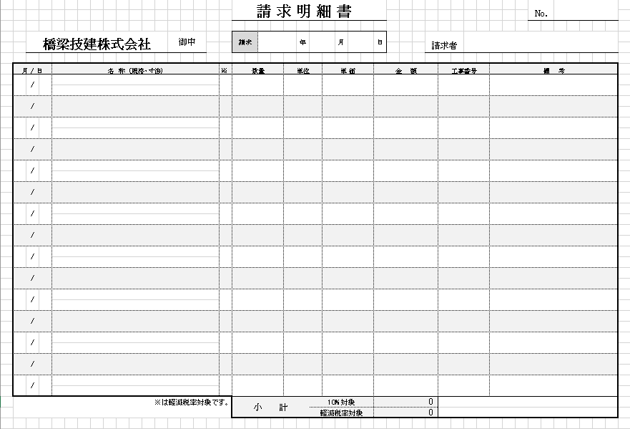
軽減税率対象行には’＊’を入力。
上段：消費税10％対象行の金額の合計
下段：軽減税率対象行の金額の合計

